Full1
ID | Prioritat | Bloc | Prova | Passos | Resultat esperat | Estat | Responsable | Data prova | Resultat real | KO detallat | Observacions
AUTH-001 | Alta | Login | Login ADMIN | Entrar amb admin@admin.adm / Admin123 | Accés correcte i sessió iniciada com ADMIN | FET | David Mora | 2026-04-03 | OK
AUTH-002 | Alta | Header | Capçalera ADMIN | Revisar menú superior després del login ADMIN | Es veuen Inici, Llocs, Favorits, Del administrador i la rodona del compte | FET | David Mora | 2026-04-03 | OK
AUTH-003 | Alta | Compte | Dropdown de compte | Obrir la rodona del compte | Es veuen nom, email, rol, Perfil, Ajuda i Sortir | FET | David Mora | 2026-04-03 | OK
AUTH-004 | Mitja | Compte | Subdesplegable Ajuda | Obrir Ajuda dins la rodona | Es mostren Com funciona i Contacta'ns | FET | David Mora | 2026-04-03 | OK
AUTH-005 | Baixa | Compte | Línia Ajuda tancat | Tancar Ajuda dins la rodona | Només es veu una línia separadora sota Ajuda | FET | David Mora | 2026-04-03 | OK
AUTH-006 | Mitja | UX | Un sol desplegable | Obrir Del administrador i després la rodona | Només queda un desplegable obert cada vegada | FET | David Mora | 2026-04-03 | OK
ADMIN-001 | Alta | Admin Menu | Opcions ADMIN | Obrir Del administrador | Es mostren Documentació, Usuaris, Permisos i Menús | FET | David Mora | 2026-04-03 | OK
ADMIN-002 | Mitja | Docs | Llistat documentació | Entrar a Del administrador > Documentació | Es veu el llistat de documents interns | FET | David Mora | 2026-04-03 | OK
ADMIN-003 | Mitja | Docs | Obrir document intern | Obrir tecnic-ca o funcional-ca | Es mostra el contingut del document seleccionat | FET | David Mora | 2026-04-03 | Fallen tots 4 | KO detallat | 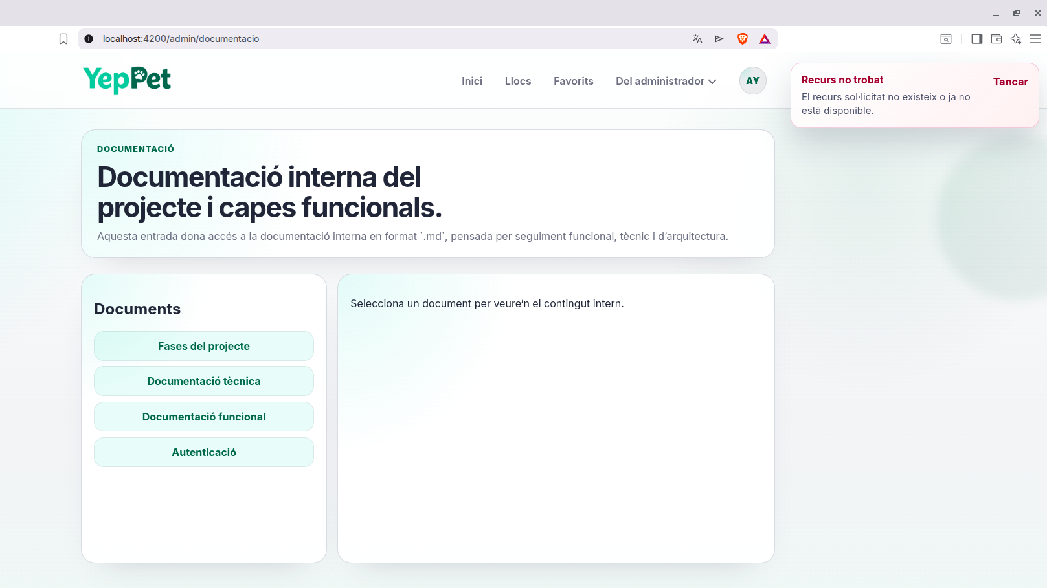
USR-001 | Alta | Usuaris | Llistat usuaris | Entrar a Del administrador > Usuaris | Es mostra la graella d'usuaris existents | PENDENT
USR-002 | Alta | Usuaris | ADMIN existent | Buscar admin@admin.adm | L'usuari existeix i el rol és ADMIN | PENDENT
USR-003 | Alta | Usuaris | Validació formulari alta | Deixar camps buits i revisar botó Crear usuari | El botó queda desactivat fins omplir email, contrasenya i nom visible | PENDENT
USR-004 | Alta | Usuaris | Crear VIEWER | Crear usuari nou amb rol VIEWER | L'usuari es crea i apareix a la graella | PENDENT
USR-005 | Alta | Usuaris | Crear USER | Crear usuari nou amb rol USER | L'usuari es crea i apareix a la graella | PENDENT
USR-006 | Mitja | Usuaris | Crear DEVELOPER | Crear usuari nou amb rol DEVELOPER | L'usuari es crea i apareix a la graella | PENDENT
USR-007 | Alta | Usuaris | Email duplicat | Intentar crear un usuari amb email ja existent | El sistema rebutja l'alta i informa del conflicte | PENDENT
USR-008 | Alta | Usuaris | Canvi de rol | Canviar el rol d'un usuari existent a la graella | El canvi es desa i es manté després de refrescar | PENDENT
PERM-001 | Alta | Permisos | Pantalla permisos | Entrar a Del administrador > Permisos | Es veuen els permisos per rol | PENDENT
PERM-002 | Alta | Permisos | Editar permisos USER | Modificar permisos d'un rol USER i desar | Els canvis es desen correctament | PENDENT
PERM-003 | Alta | Permisos | Editar permisos DEVELOPER | Treure o donar page.admin.documentation i desar | El canvi queda reflectit | PENDENT
PERM-004 | Alta | Permisos | Refresc de menú per permisos | Modificar permisos que afecten menús i desar | El menú superior es refresca automàticament | PENDENT
MENU-001 | Alta | Menús | Pantalla menús | Entrar a Del administrador > Menús | Es mostren definicions i assignacions de menú | PENDENT
MENU-002 | Alta | Menús | Nou menú sota Ajuda | Crear un menú nou amb parentKey help | El menú es desa i apareix dins Ajuda | PENDENT
MENU-003 | Alta | Menús | Nou menú sota admin | Crear un menú nou amb parentKey admin | El menú es desa i apareix a Del administrador | PENDENT
MENU-004 | Mitja | Menús | Canvi de label | Editar el label d'un menú existent i desar | El text canvia al header després de desar | PENDENT
MENU-005 | Alta | Menús | Desactivar menú | Posar isActive a false i desar | L'opció desapareix del header | PENDENT
MENU-006 | Alta | Menús | Assignació per rol | Assignar un menú només a ADMIN | ADMIN el veu i DEVELOPER/USER/VIEWER no | PENDENT
MENU-007 | Alta | Menús | Refresc automàtic | Desar canvis a Menús | El menú superior es refresca sense relogar-se | PENDENT
ROLE-001 | Alta | Role UX | Login DEVELOPER | Entrar amb usuari DEVELOPER | Es veu Del desenvolupador i no Del administrador | PENDENT
ROLE-002 | Alta | Role UX | Opcions DEVELOPER | Obrir Del desenvolupador | Només es veu Documentació | PENDENT
ROLE-003 | Alta | Role UX | Login USER | Entrar amb usuari USER | No es veu cap opció d'administració ni documentació interna | PENDENT
ROLE-004 | Alta | Role UX | Login VIEWER | Entrar amb usuari VIEWER | Veu navegació funcional però sense capacitat de modificació | PENDENT
ROLE-005 | Alta | Role Rules | VIEWER favorits | Intentar afegir o eliminar favorits amb VIEWER | L'acció queda bloquejada | PENDENT
ROLE-006 | Alta | Role Rules | VIEWER perfil | Intentar editar perfil amb VIEWER | No es poden desar canvis | PENDENT
ROLE-007 | Alta | Role Rules | USER edició | Editar perfil o favorits amb USER | Les accions funcionen correctament | PENDENT
API-001 | Alta | API | Navigation menu ADMIN | Cridar /api/navigation/menu autenticat com ADMIN | Retorna menú amb home, places, favorites, help i admin | PENDENT
API-002 | Alta | API | Admin users endpoint | Cridar /api/admin/users com ADMIN | Resposta 200 OK | PENDENT
API-003 | Alta | API | Admin permissions endpoint | Cridar /api/admin/permissions com ADMIN | Resposta 200 OK | PENDENT
API-004 | Alta | API | Admin menus endpoint | Cridar /api/admin/menus com ADMIN | Resposta 200 OK | PENDENT
API-005 | Alta | API | Admin documents endpoint | Cridar /api/admin/documents com ADMIN | Resposta 200 OK | PENDENT
API-006 | Alta | API | Admin security USER | Cridar endpoints /api/admin/* com USER | Resposta 403 Forbidden | PENDENT
DATA-001 | Alta | BBDD | Taules menús | Revisar BBDD | Existeixen menus i menu_roles | PENDENT
DATA-002 | Alta | BBDD | Persistència menús | Crear o editar menú, reiniciar API i tornar a revisar | Els canvis es mantenen a BBDD | PENDENT
DATA-003 | Alta | BBDD | Persistència permisos | Editar permisos, reiniciar API i tornar a revisar | Els canvis es mantenen a BBDD | PENDENT
SESSION-001 | Mitja | Sessió | Refresc complet | Fer Ctrl+Shift+R després de canvis de permisos o menús | La capçalera es reconstrueix correctament | PENDENT
SESSION-002 | Alta | Sessió | Sense sessió | Tancar sessió i provar ruta protegida | Redirecció a login | PENDENT

